基于Netty的数据传输
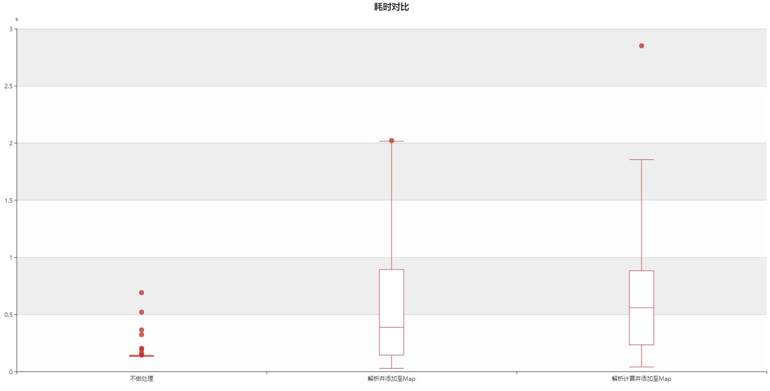
1、网络传输数据
（1）Server循环向Client传输数据 | 数据量：10000，循环次数：100
（2）传输数据为NetInfo： | 如：FILLINFO@@@@@@@@@@&1479@CME@1479@@1479@1479@1479@
（3）结果：

A、Client不消费队列数据
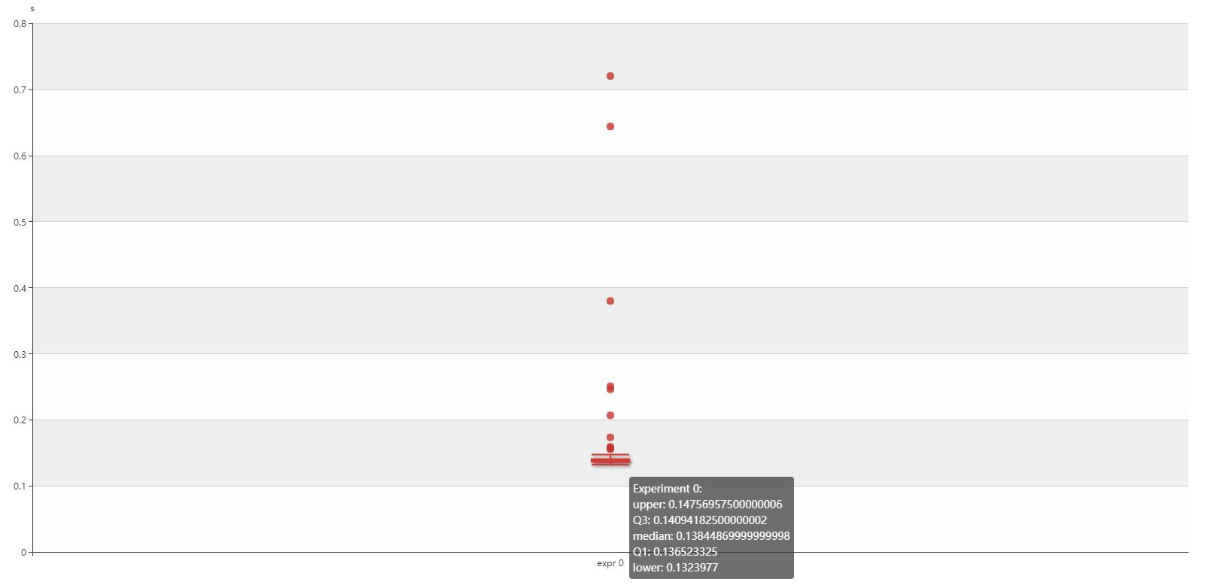
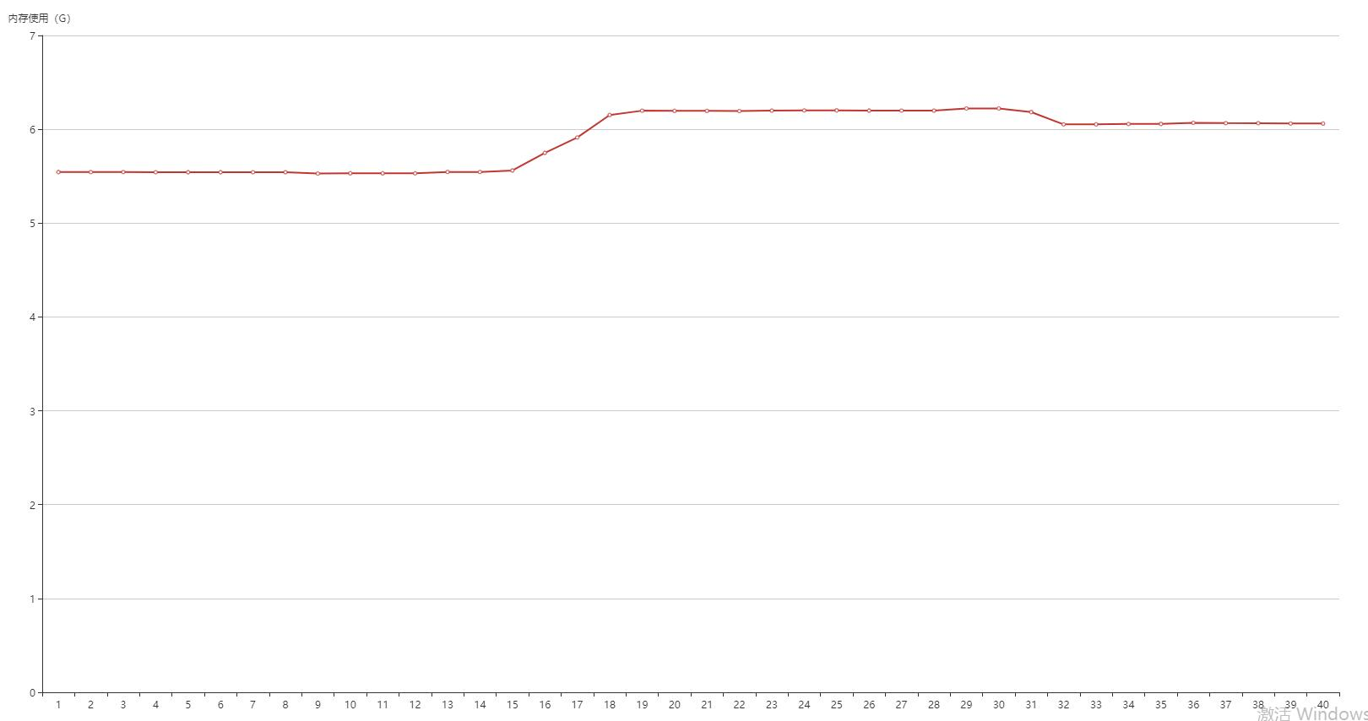

B、Client将数据解析成NetInfo并放入Map中

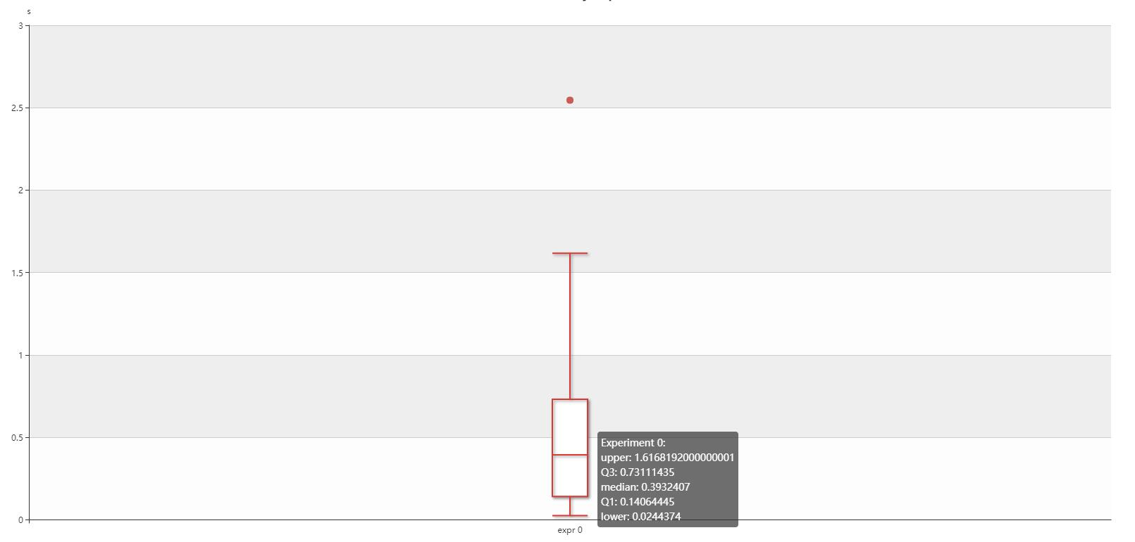
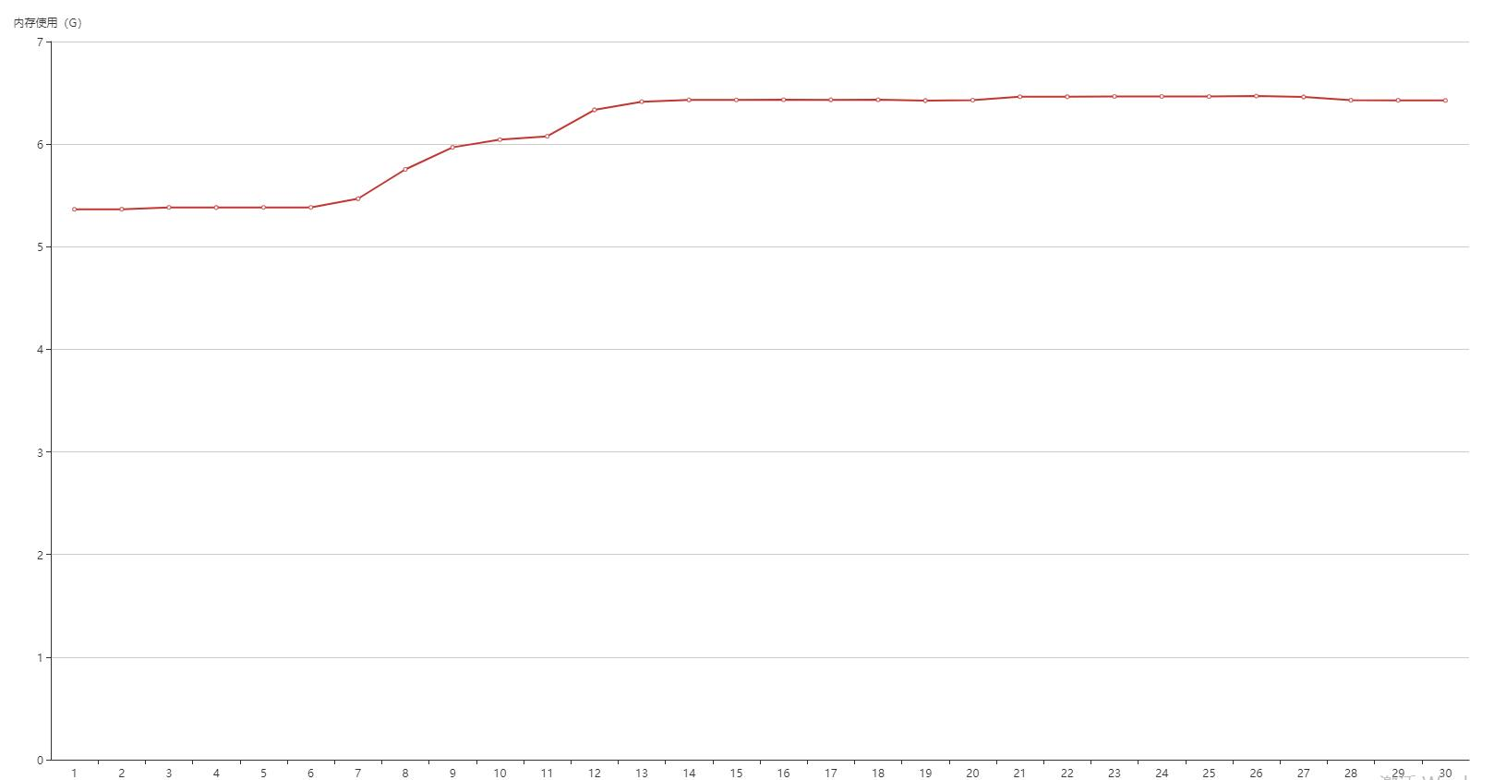

C、Client解析FilledInfo，并进行计算，最后保存至Map
计算公式为： (Math.sqrt(Double.parseDouble(fi.matchPrice))*Double.valueOf(fi.matchVol)/(Double.valueOf(fi.matchPrice)+Double.valueOf(fi.settlePrice)))*Double.valueOf(fi.settlePrice)

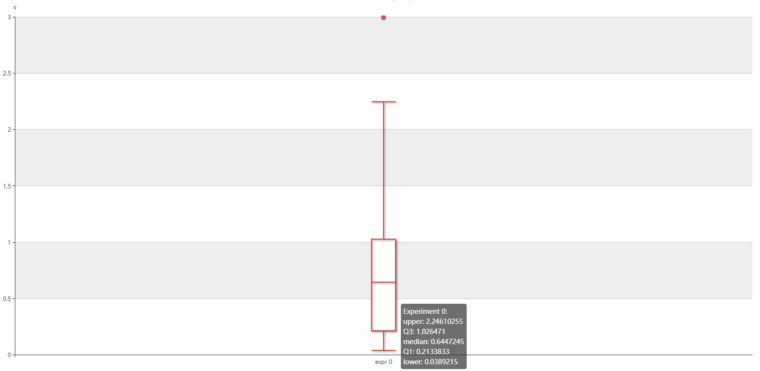
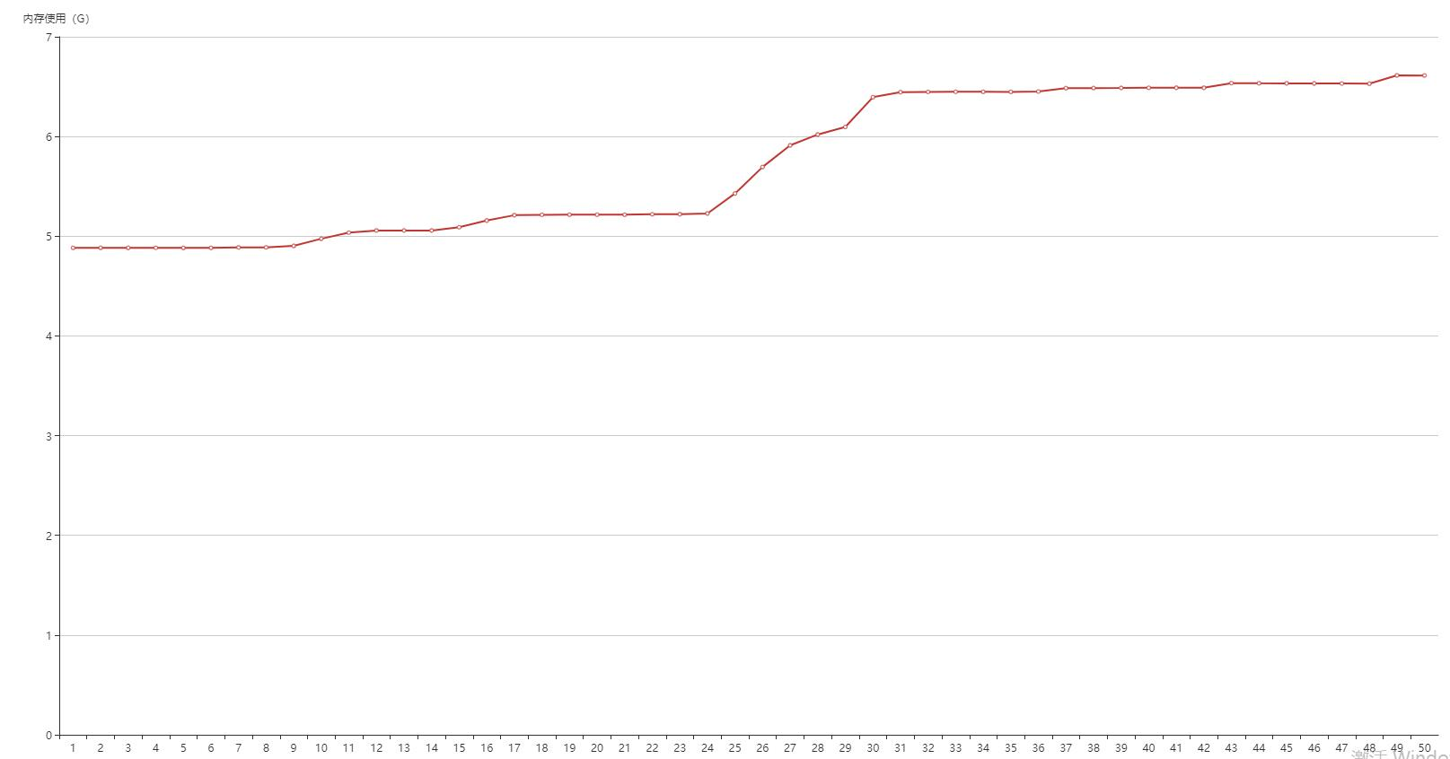

三种情况对比：

构造User数据添加至队列并解析
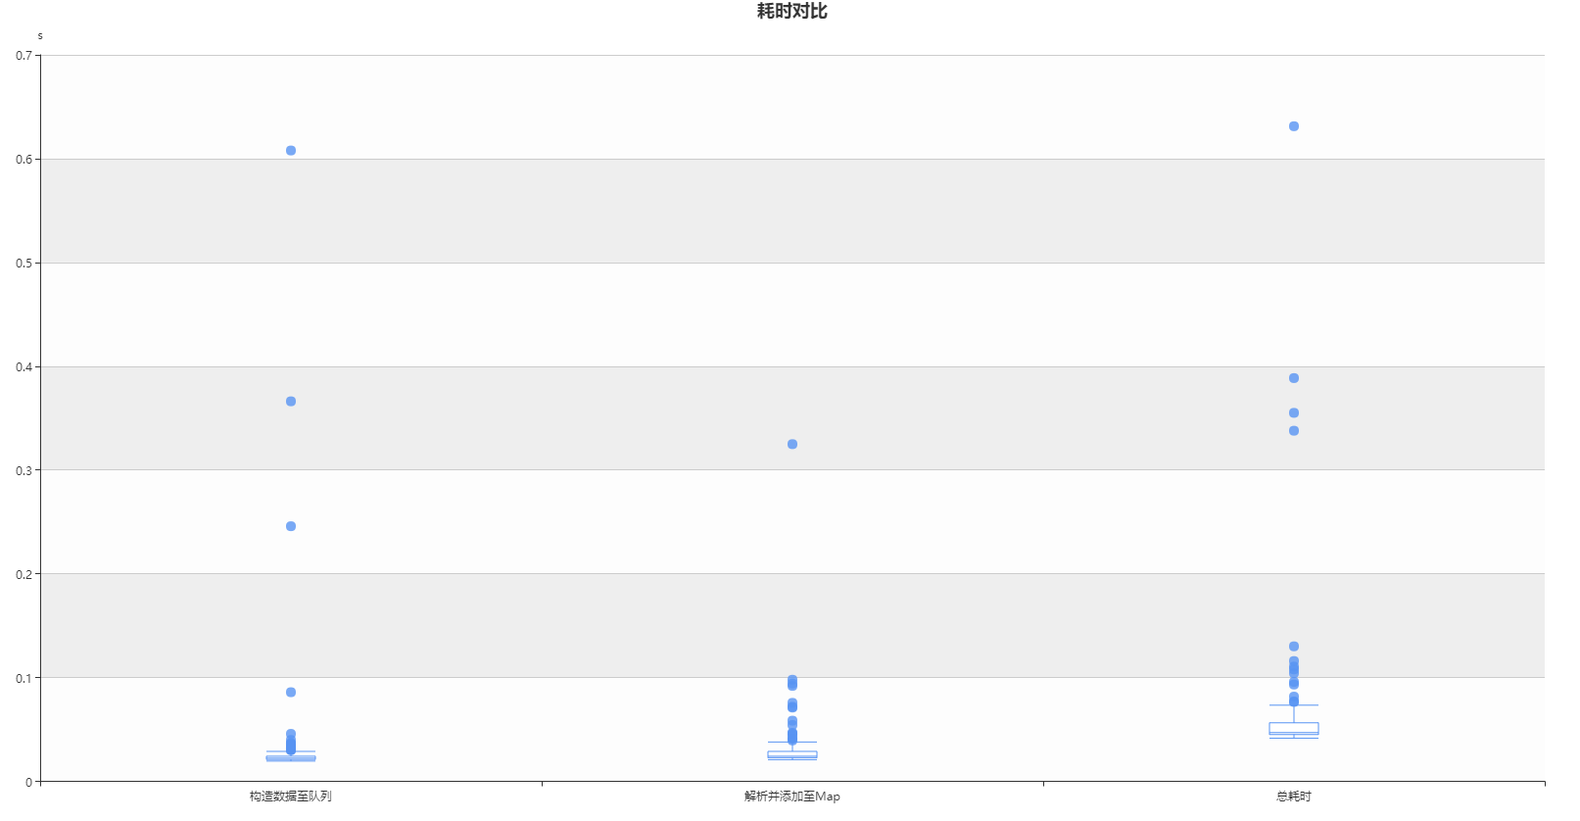
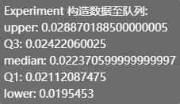
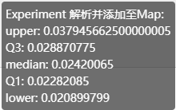
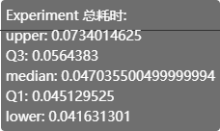
1、实体类：User

2、
（1）构造10000条User数据，添加至LinkedBlockingQueue
（2）取队列数据解析并添加至Map
（3）循环上述操作100次，进行耗时统计
 | private static final Logger logger=LoggerFactory.getLogger(Cacl.class);
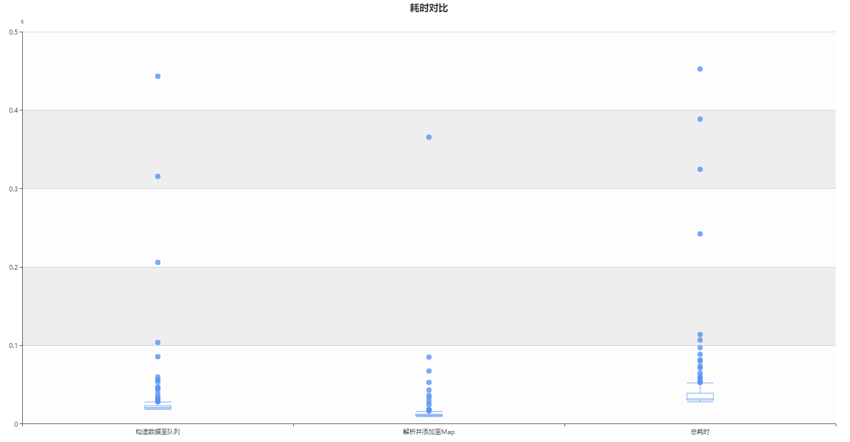
 |  | private volatile static Map<String,String> map=Maps.newHashMap();
 |  | private volatile static LinkedBlockingQueue<String> queue=new LinkedBlockingQueue<>();

 |  | public static void bm() {
 |  |  | int n=10000;
 |  |  | long start=System.nanoTime();

 |  |  | for(int i=0;i<n;i++) {
 |  |  |  | User user=new User();
 |  |  |  | if(i%2==0) {
 |  |  |  |  | user.setSex("1");
 |  |  |  | }else {
 |  |  |  |  | user.setSex("0");
 |  |  |  | }
 |  |  |  | user.setName(UUID.randomUUID().toString());
 |  |  |  | user.setScore1(new BigDecimal(""+Math.random()*10000));
 |  |  |  | user.setScore2(new BigDecimal(""+Math.random()*10000));
 |  |  |  | queue.add(user.MyToString());
 |  |  | }
 |  |  | long anlyStart=System.nanoTime();
 |  |  | long constructTime=anlyStart-start;

 |  |  | while(true) {
 |  |  |  | String poll = queue.poll();
 |  |  |  | if(StringUtils.isNotBlank(poll)) {
 |  |  |  |  | User user=new User();
 |  |  |  |  | user.MyReadString(poll);
 |  |  |  |  | map.put(user.getName(), user.MyToString());
 |  |  |  | }else {
 |  |  |  |  | long end=System.nanoTime();
 |  |  |  |  | long anlyTime=end-anlyStart;
 |  |  |  |  | long totalTime=end-start;
 |  |  |  |  | logger.info("构造{}条User数据的队列耗时：{} s，解析并添加至Map耗时：{} s，总耗时：{} s",n,constructTime/1e9,anlyTime/1e9,totalTime/1e9);
 |  |  |  |  | break;
 |  |  |  | }
 |  |  | }
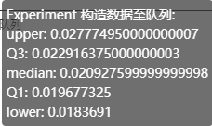
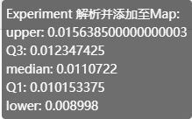
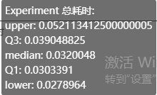
 |  | }
 |  | public static void main(String[] args) {
 |  |  | long start=System.nanoTime();
 |  |  | for(int i=0;i<100;i++) {
 |  |  |  | bm();
 |  |  | }
 |  |  | long end=System.nanoTime();
 |  |  | logger.info("总耗时：{}s",(end-start)/1e9);
 |  | }

整个过程耗时：5.1751579s

3、将2中的数据进行计算并添加至Map
公式：
(Math.pow(user.getScore1().divide(user.getScore2(),4,BigDecimal.ROUND_HALF_UP).doubleValue(),2)+Math.sqrt(user.getScore1().doubleValue()))*(Math.abs(user.getScore1().subtract(user.getScore2()).doubleValue()))

插入数据至MYSQL数据库
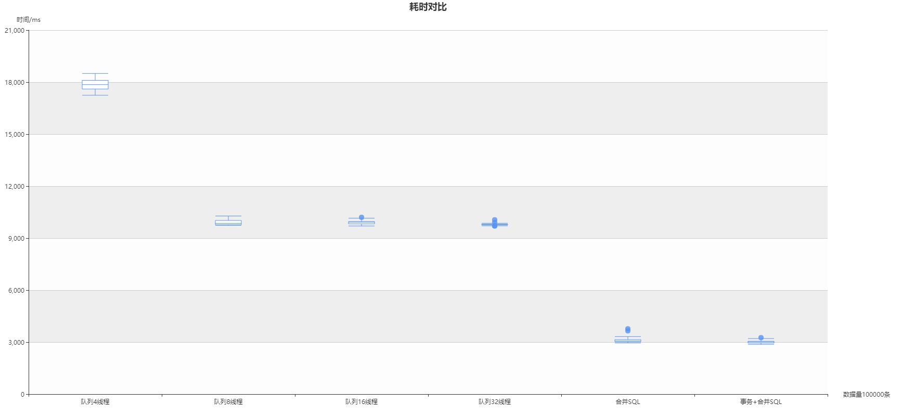
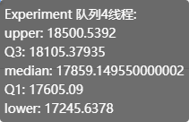
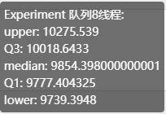
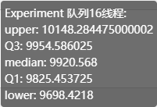
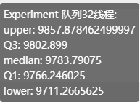
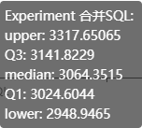
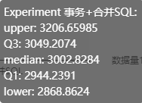
 | 单次测试
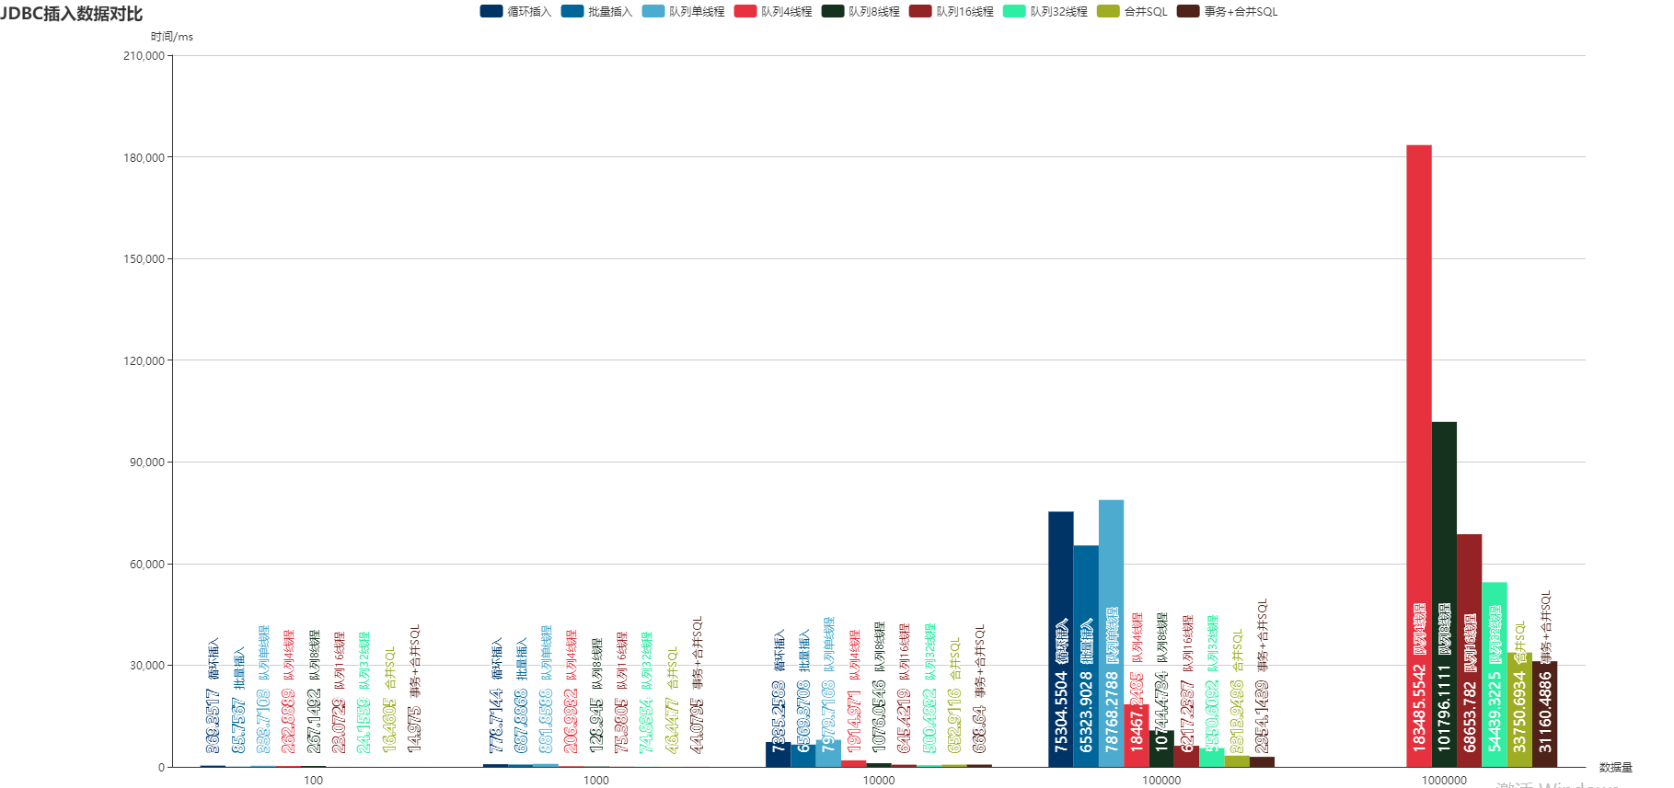

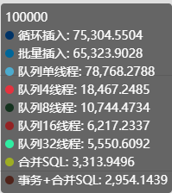
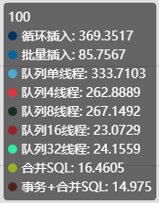
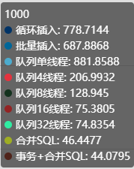
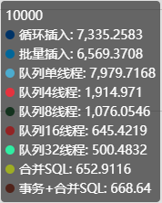
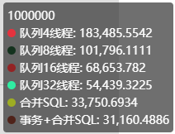

循环测试100次，插入100条数据
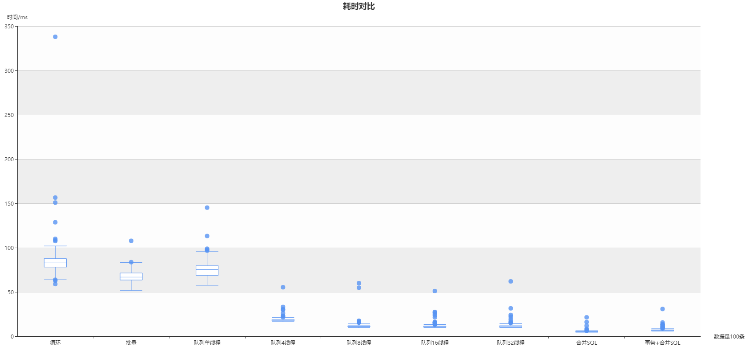

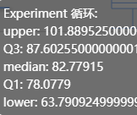

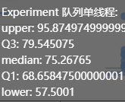

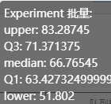

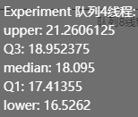
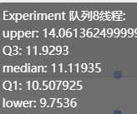
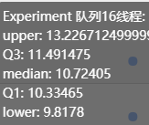
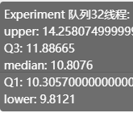

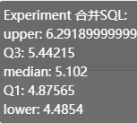
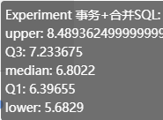

循环100次，插入1000条数据
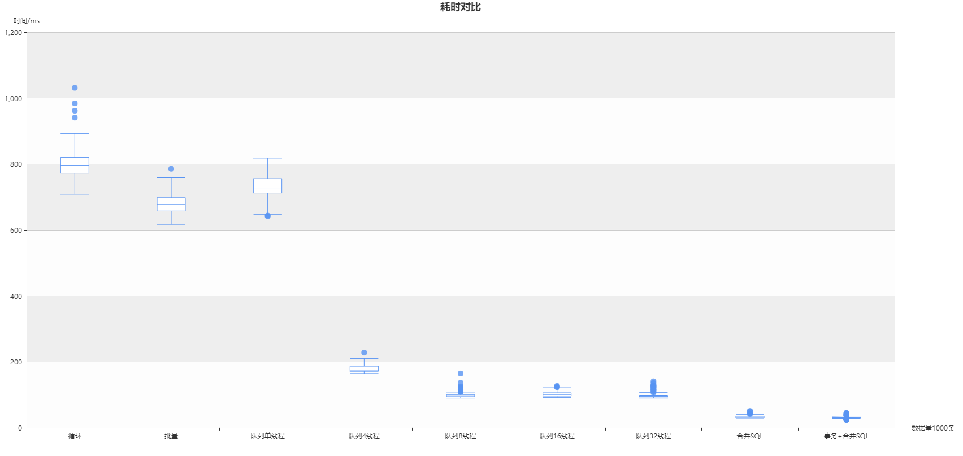

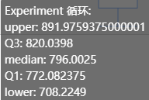

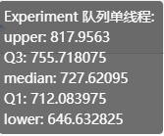
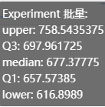

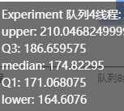

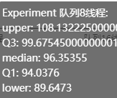
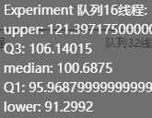
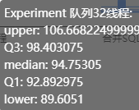
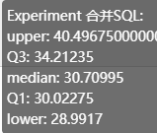

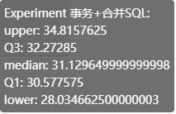

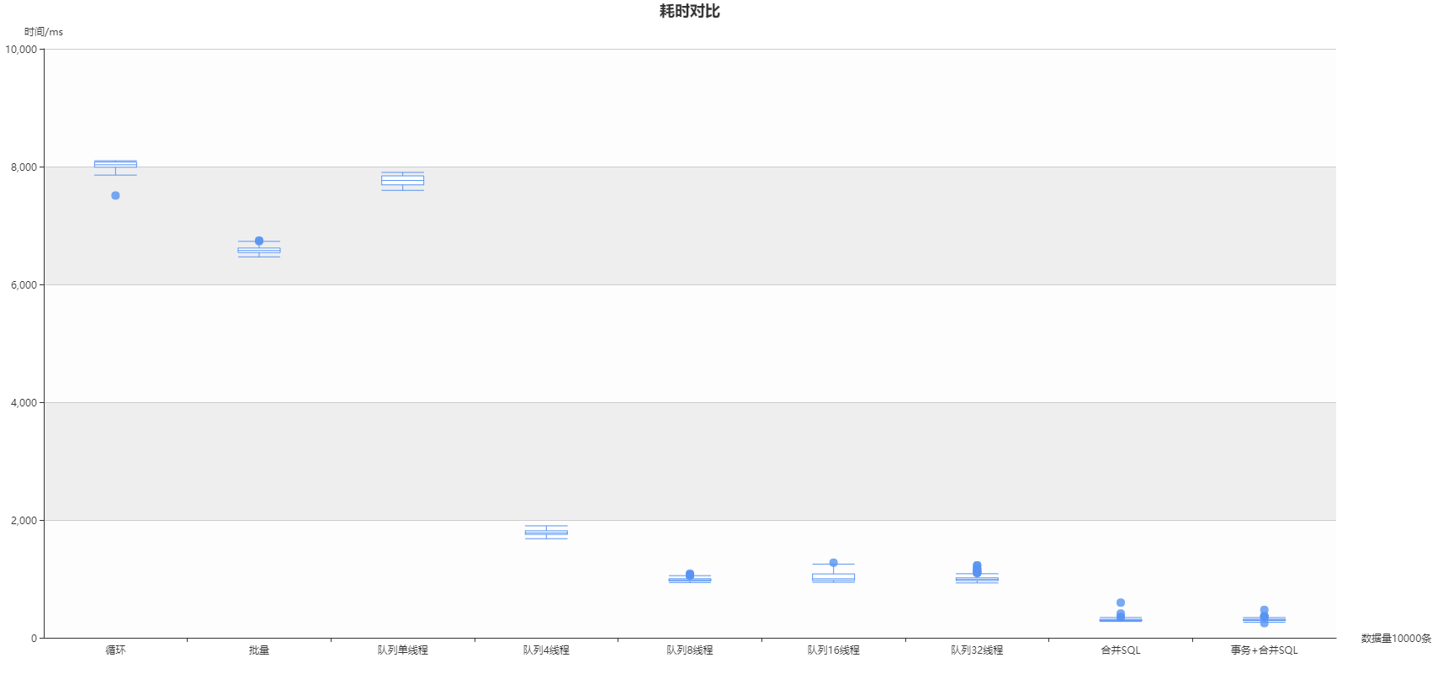
循环插入10000条数据

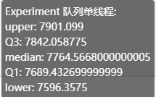













循环插入10万条数据

插入数据至Redis和mongodb








Redis



MongoDb

Mysql插入的数据格式


接收行情处理

（1）接收行情后不做任何处理,经过Disruptor直接发送出去

循环100次统计结果（ms）



（2）接收行情进行计算，并通过Disruptor发送出去

循环100次统计结果（ms）

